Hoja1
 |  |  |  | DOBRA |  |  |  | SAP
ID DE PRUEBA | FECHA | CLIENTES | CASO | TYT | CTT | ESTIBAS | TOLEPU | TYT | CTT | ESTIBAS | TOLEPU | OBSERVACIÓN | BLOQUEANTES | SOLVENTADO | Fernando | Carlos
 |  |  |  |  |  |  |  |  |  |  |  | 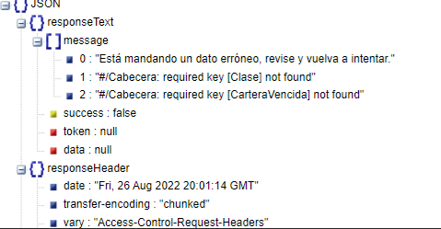 | Si | Pendiente | - | x | Ferenando
 |  |  |  |  |  |  |  |  |  |  |  | Campo : Tipo de Captación - No replicó se escogió la opción "Asesor lo fue a buscar" | Si | Pendiente | - | x | causa homologacion
 |  |  |  |  |  |  |  |  |  |  |  | Coordinador de Exportaciones - Replicó sin tener responsable | Si | Solventado | - | x | lo resolvio Fernando
 |  |  |  |  |  |  |  |  |  |  |  | Grupo - Replicó Vitapro | Si | Pendiente | - | x | replica lo que devolvio la homologacion
 |  |  |  |  |  |  |  |  |  |  |  | En SAP no se replicó la dirección | Si | Pendiente | - | x | prueba ejecutada y si se envia a SAP la informacion actualizada
 |  |  |  |  |  |  |  |  |  |  |  | En SAP no se replicó la forma de pgo | No | Pendiente | - | x | prueba ejecutada y si se envia a SAP la informacion actualizada
 |  |  |  |  |  |  |  |  |  |  |  | Grupo en caso que no exista un grupo para ese cliente debe ir 01 General SOLO Si no se tiene un grupo | Si | Pendiente | - | x | debe venir desde CRM
 |  |  |  |  |  |  |  |  |  |  |  | Término de Honorarios - No está replicando | Si | Pendiente | - | x | homologacion
 |  |  |  |  |  |  |  |  |  |  |  | Asesor Comercial - No está replicando | No | Solventado | - | x | homologacion
 |  |  |  |  |  |  |  |  |  |  |  | No replica FORMA DE PAGO | Si | Pendiente | - | x | requiero se indique q se espera y a que campo se debe replicar
 |  |  |  |  |  |  |  |  |  |  |  | No replica TIPO CONTRIBUYENTE | Si | Pendiente | - | x | requiero se indique q se espera y a que campo se debe replicar

